Sheet1


 | TIỆM TRÀ TRANH CHIM TRÍCH CHÒE
 | Địa Chỉ : số 34 thôn Đinh Xuyên xã Hòa Nam Huyện Ứng Hòa Hà Nội
ĐỒ ĂN VẶT
CÁC LOẠI ĐỒ UỐNG

 |  |  | Giá | Siza | Thành phần |  |  |  | Giá
** | Trà chanh đào nhiệt đới |  | 10K | M | chanh, đào,trà | ** | Hướng dương vị dừa | và vị dưa | 12k
** | Trà chanh nha đam |  | 20k | L | chanh trà nha đam | ** | Súc sích |  | 13k
** | Sữa dừa thạnh thơm |  | 30k | M | sữa,dừa, thạnh thơm | ** | Ngô chiên |  | 5k
** | latte thái xanh |  | 25k | XL | soài | ** | Kẹo dừa |  | 10k
** | latte thái đỏ |  | 35k | M | thái đỏ | ** | Quẩy |  | 12k
** | Sữa chua nha đam |  | 30k | M | sữa, nha đam ,
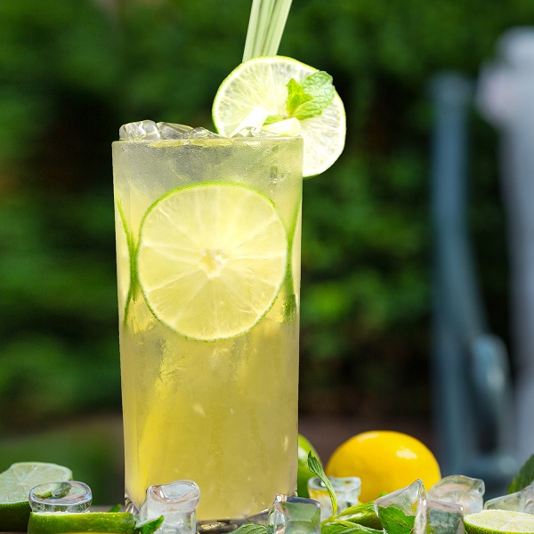
** | Dưa hấu lắc |  | 10k | XXL | dưa hấu

TOPPING

 |  |  | Giá
** | Trân châu trắng | trắng có đường | 5k
** | Thạnh ống vị trái cây |  | 10k
** | Nha đam |  | 5k
** | Thạnh tiên đào |  | 6k
** | Trân chuâ đen | đen không đường | 4k

